Checklist - Task Checklist（S1，S
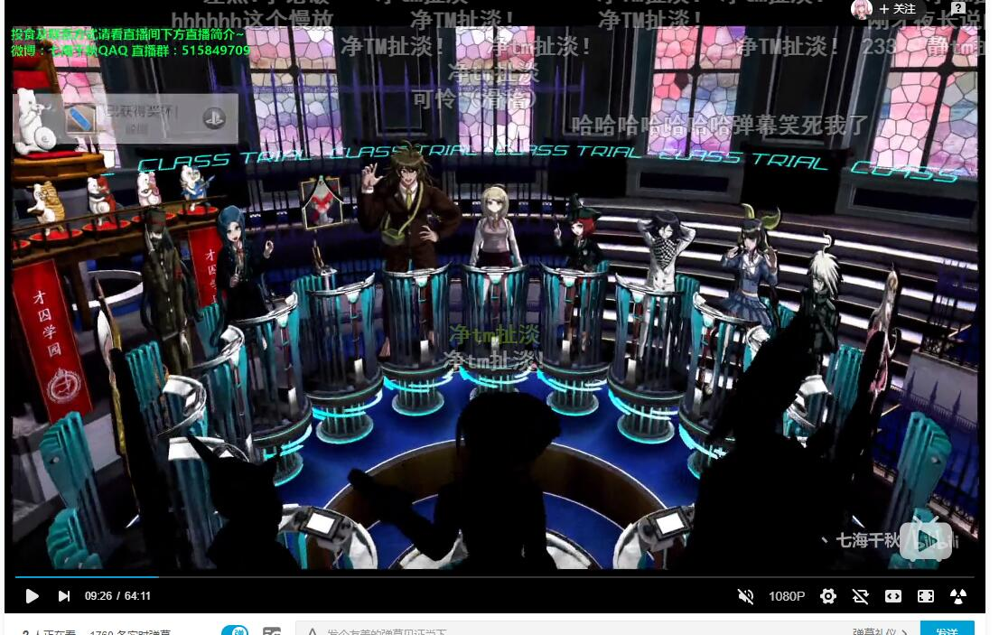
Task Checklist（S1，S2MUST，S3，S4，S5 Should，S6—— Can）
 | Date | Task | Assign to | Severity
FALSE | 1月 | 角色在场景中上下左右移动，摄像机左右跟随，从固定角度往下看 | Programmer Backlog | S1
FALSE | 1月 | 3D场景的Camera动画，能够绘制曲线，具有一个镜头控制器并且指定播放 | Programmer Backlog | S1
FALSE |  | 游戏UI逻辑，从游戏开始到结束，对话，调查，指正，Option之间的跳转逻辑 | Designer Backlog | S1
FALSE |  | 角色移动动画，只需要主角 | Artist Backlog | S1
FALSE |  | 游戏场景列表，需要逸凡写出具体的文档 | Designer Backlog | S2
FALSE | 1月 | 玩家在搜查阶段的时候可以有一个助手，玩家可以询问助手获得提示，助手不会在搜查阶段全程存在 | Programmer Backlog | S2
FALSE |  | 当收集了所有的道具之后，助手会提示玩家已经没有可探索的物品 | Programmer Backlog | S2
FALSE |  | 当还有可以探索的道具时，助手会提示玩家还有可探索的物品，并且有对于可探索的物品的多次提示，提示的内容会越来越详细 | Programmer Backlog | S3

FALSE |  | 玩家可以可以收集证据，需要有一个证据栏，当选中某个道具的时候可以显示介绍 | Programmer Backlog | S3
FALSE |  | 玩家在与角色对峙的时候，可以对他出示证据 | Programmer Backlog | S2
FALSE |  | 玩家可以针对某一个道具进行进一步的指示 | Programmer Backlog | S2
FALSE |  | 争锋相对功能 | Programmer Backlog | S2
FALSE |  | 剧情回放功能 | Programmer Backlog | S2
FALSE |  | 游戏设置UI | Artist Backlog | S2
FALSE |  | 游戏证物栏UI | Artist Backlog | S3
FALSE |  | 当回到一个没有可探索的区域时，助手会提示玩家已经没有可探索的物品 | Programmer Backlog | S3
FALSE |  | 场景的天气变化 | Programmer Backlog | S5
FALSE |  | 对话环节的天气变化 | Programmer Backlog | S5
FALSE
FALSE
FALSE
FALSE
FALSE
FALSE
FALSE
FALSE
FALSE
FALSE

